Conglomerado de Cantidades
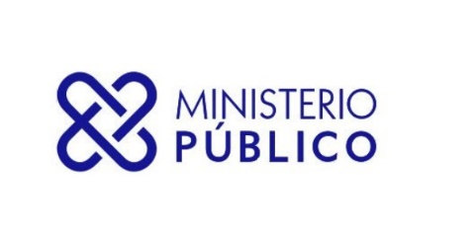

SECRETARÍA GENERAL DEL MINISTERIO PÚBLICO
INFORME TRIMESTRAL ESTADÍSTICO DE SERVICIOS

Cantidades desde 01-04-2022 HASTA 30-06-2022
Servicios | Cantidad de Solicitud
ASOCIACIÓN SIN FINES DE LUCRO - DISOLUCIÓN | 19
ASOCIACIÓN SIN FINES DE LUCRO - INCORPORACIÓN | 361
ASOCIACIÓN SIN FINES DE LUCRO - MODIFICACIÓN | 58
CERTIFICACIÓN DE NO ANTECEDENTES PENALES | 218,857
CERTIFICACIONES GENERALES | 1,165
EXEQUÁTUR DE ABOGADOS Y NOTARIOS | 962
LEGALIZACIÓN DE DOCUMENTOS NOTARIALES | 177,595
LEGALIZACIÓN DE DOCUMENTOS OFICIALES | 3,001
Total General | 402,018

